Prettier設定
■ | Prettier設定

 | 1. | コマンド: npm install prettier eslint-config-prettier eslint-plugin-prettier -Dを実行し、必要なライブラリをインストールする

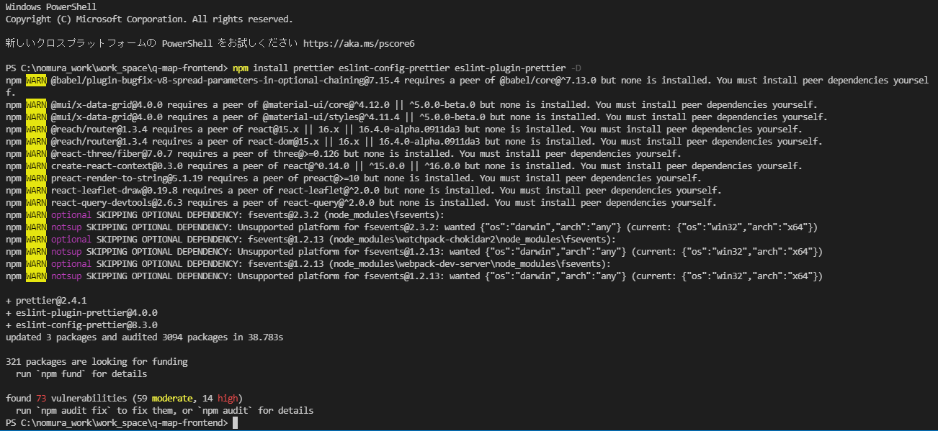

 | 2. | カレントディレクトリにファイル:.prettierrcを作成し、下記の内容をコピーして保存する

 |  | singleQuote: true
 |  | trailingComma: 'all'

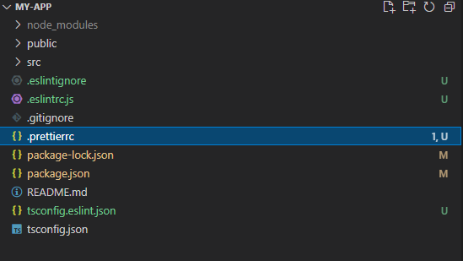

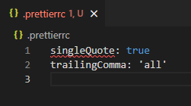

 | 3. | 下記のURLにアクセスし、VSCodeの拡張機能をインストール

 |  | https://marketplace.visualstudio.com/items?itemName=esbenp.prettier-vscode

